No.1-1 材料の役割
No.1-1 コンクリートと鉄筋の役割

■ 図 1-1 単純梁における応力分担
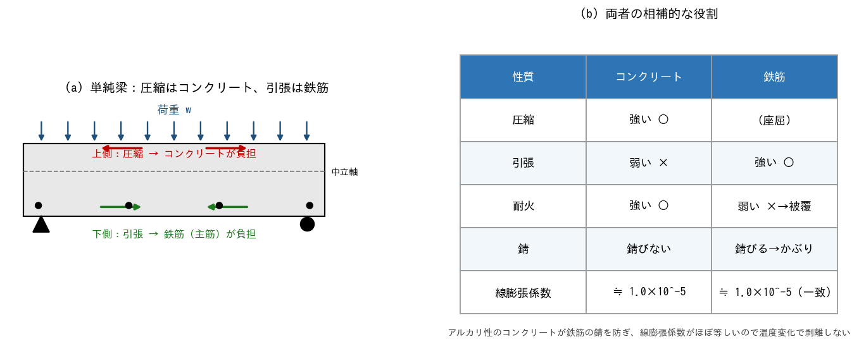

■ 問題 1 役割の穴埋め
(1) コンクリートは【 ① 】に強く【 ② 】に弱い。鉄筋は【 ③ 】に強い。
(2) 単純梁に鉛直荷重が載るとき、上側は【 ④ 】・下側は【 ⑤ 】になる。よって主筋は梁の【 ⑥ 】側に多く配置する。
(3) 片持ち梁では引張が【 ⑦ 】側に出るので、主筋は【 ⑧ 】側に配置する。

■ 問題 2 なぜ両者を組み合わせるか
コンクリートと鉄筋が一体で働ける理由を 3 つ挙げよ（付着／線膨張係数／アルカリ性 の語を使う）。

■ 問題 3 かぶり厚さの意味
鉄筋を覆うコンクリート（かぶり厚さ）の役割を 2 つ挙げよ（耐久性・耐火 の観点）。また、かぶり不足で起こる代表的な劣化現象を答えよ。

■ 問題 4 記号の対応
部材 | 主な役割 | 対応(記入)
主筋（軸方向鉄筋） | 曲げによる引張力を負担
あばら筋・帯筋（せん断補強筋） | せん断力負担・主筋座屈拘束・じん性
コンクリート | 圧縮力負担・鉄筋保護

No.1-4 耐震スリット
No.1-4 耐震スリットの目的・要求性能

■ 図 1-4 耐震スリットによる短柱せん断破壊の防止
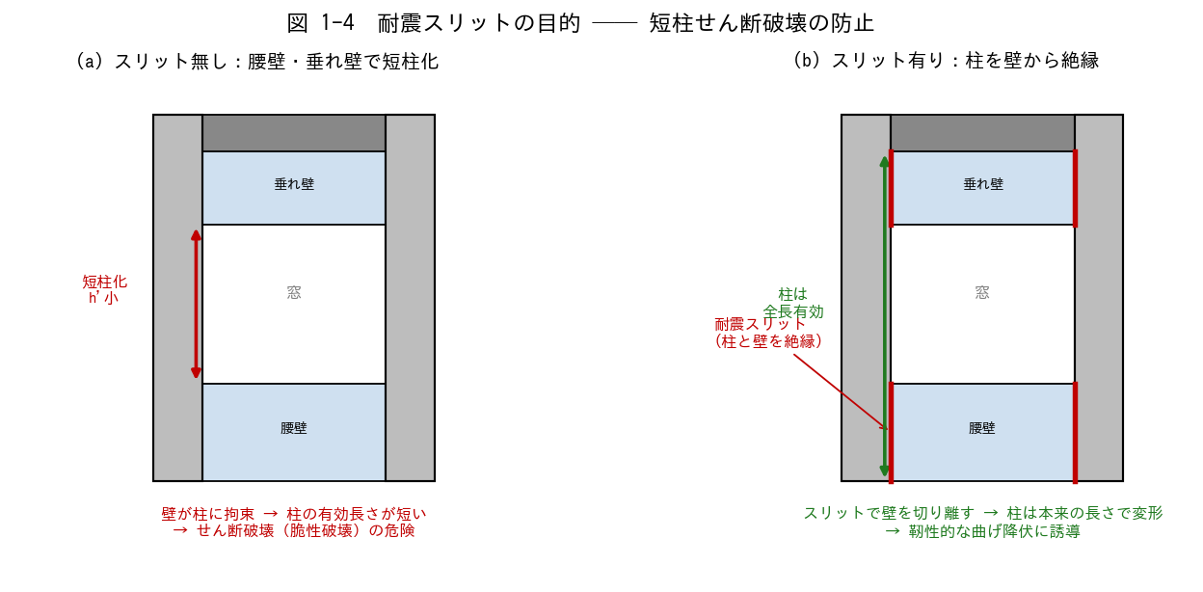

■ 問題 1 短柱問題の理解
(1) 腰壁・垂れ壁が柱に取り付くと、柱の有効長さはどうなるか。それにより柱の剛性・負担せん断力はどう変化するか。
(2) 「短柱」が危険とされる理由を、せん断破壊と曲げ破壊の違い（脆性 vs 靭性）から説明せよ。

■ 問題 2 耐震スリットの目的
耐震スリットを設ける目的を 2 つ挙げよ（短柱化の防止／非構造壁の応力集中回避）。

■ 問題 3 完全スリットと部分スリット
種類 | 壁との縁切り | 特徴 | 用途(記入)
完全スリット | 全周を絶縁 | 柱を完全に独立。耐震上は確実
部分スリット | 一部のみ絶縁 | 壁の一部を耐震要素として残す

上表をふまえ、「壁を耐震要素として積極活用する設計」と「スリットで柱を守る設計」のどちらを選ぶかは何で決まるか述べよ。

■ 問題 4 スリットの要求性能
耐震スリット（材料・納まり）に求められる性能を挙げよ。(a) 地震時の層間変形に追従 (b) 止水・耐火・遮音 (c) 経年劣化 ── それぞれ具体的にどう対応するか。

No.1-5 要求性能
No.1-5 使用性・損傷制御性・安全性の要求性能

■ 図 1-5 3 つの要求性能と地震レベルの対応
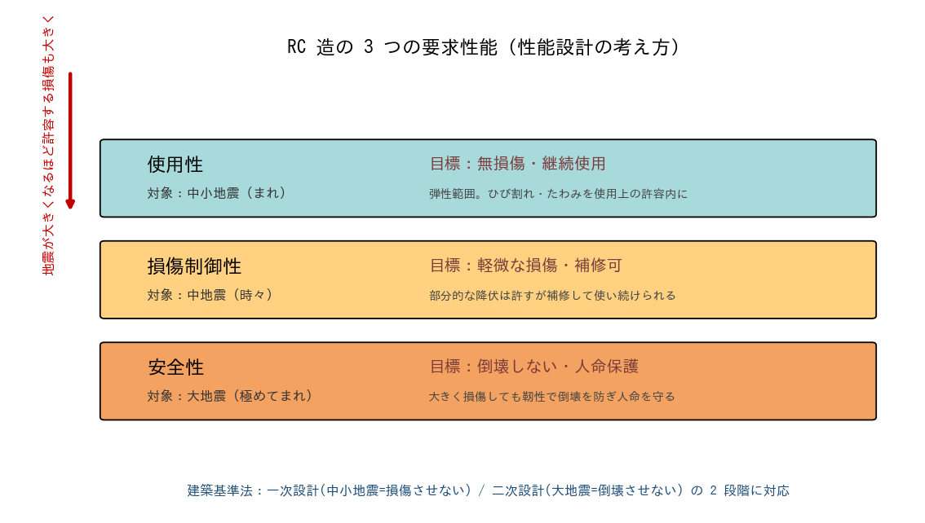

■ 問題 1 3 性能の対応づけ
次の性能・地震レベル・目標状態を正しく結びつけよ。

要求性能 | 対象の地震 | 目標とする状態(記入)
使用性 | 中小地震（数十年に一度）
損傷制御性 | 中地震（数十〜百年に一度）
安全性 | 大地震（数百年に一度）

■ 問題 2 一次設計・二次設計との対応
建築基準法の一次設計（許容応力度計算）と二次設計（保有水平耐力等）は、上の 3 性能のどれに対応するか整理せよ。

■ 問題 3 性能と設計指標
性能 | 主な照査指標 | 代表的な限界値の例(記入)
使用性 | 層間変形角・ひび割れ幅・たわみ
損傷制御性 | 部材の降伏・層間変形角
安全性 | 保有水平耐力・靭性（崩壊機構）

■ 問題 4 なぜ大地震で損傷を許すのか
「大地震時に損傷を許容するが倒壊させない」という考え方が合理的である理由を、経済性と安全性の両面から説明せよ（弾性設計でまかなう場合との比較）。

■ 問題 5 RC 部材を靭性的にする工夫
安全性能（大地震で粘る）を確保するための RC 部材の工夫を 3 つ挙げよ（せん断補強筋を密に／曲げ降伏先行（柱梁耐力比）／靭性指針の遵守 等）。

